Sheet1
 |  | Spelschema Nicklas Bäckström Cup
Intro
12:30:00
 | Plan 1 |  | Plan 2 | Plan 3
Omgång 1
12:50:00 | IK/Sätra Hagaström - GGIK 1 |  | Brynäs IF 2 - Valbo HC 2 | GGIK 2 - Brynäs IF 1

Omgång 2
13:15:00 | GGIK 1 - Valbo HC 1 |  | Valbo HC 2 - IK/Sätra Hagaström | GGIK 2 - Brynäs IF 2

Omgång 3
13:40:00 | Valbo HC 2 - GGIK 1 |  | Valbo HC 1 - Brynäs IF 1 | IK/Sätra Hagaström - GGIK 2

Omgång 4
14:05:00 | GGIK 1 - Brynäs IF 1 |  | GGIK 2 - Valbo HC 2 | Brynäs IF 2 - Valbo HC 1

Spolning/puckkastning
14:30:00

Omgång 5
15:00:00 | GGIK 2 - GGIK 1 |  | Brynäs IF 1 - Brynäs IF 2 | Valbo HC 1 - IK/Sätra Hagaström

Omgång 6
15:25:00 | GGIK 1 - Brynäs IF 2 |  | IK/Sätra Hagaström - Brynäs IF 1 | Valbo HC 1 - Valbo HC 2

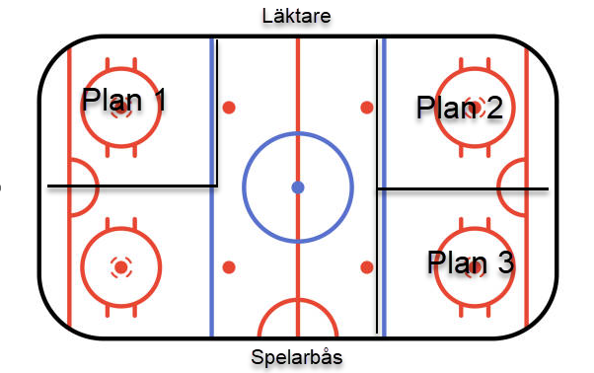
Omgång 7
15:50:00 | Brynäs IF 2 - IK/Sätra Hagaström |  | GGIK 2 - Valbo HC 1 | Brynäs IF 1 - Valbo HC 2

 |  | Matcherna spelas 1x12minuter med 60 sekunders tutbyten

